AR(1)
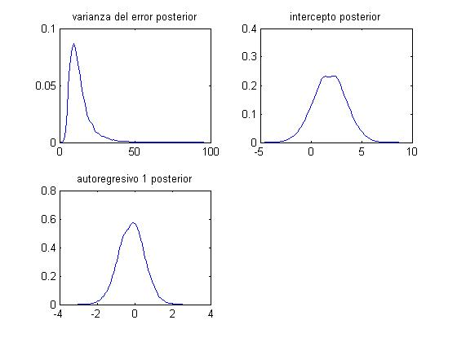

 | Medias Posteriro |  | HPDI 5%&95%
α | 1.8679636698 |  | -1.2879 1.8680 5.0239
β | -0.18720691274 |  | -1.5472 -0.1872 1.1728

Sí
Varianza de 2 se cambio a 3.2

 | Medias Posteriro |  | HPDI 5%&95%
α | 1.8278927998 |  | -1.393151144 | 1.8278927998 | 5.0489367435
β | -0.17167263773 |  | -1.5320761846 | -0.17167263773 | 1.1887309091

 |  | Inicial |  |  |  | Nota: Dato marcado
 |  | mu0=[0;0]; |  |  |  | con amarillo es la media posterior
 |  | sig0=[10,0;0,.5];
 |  | A0=1/2
 |  | B0=2/2
 |  | HPDI 5%&95%
 | α | -1.393151144 | 1.8278927998 | 5.0489367435
 | β | -1.5320761846 | -0.17167263773 | 1.1887309091

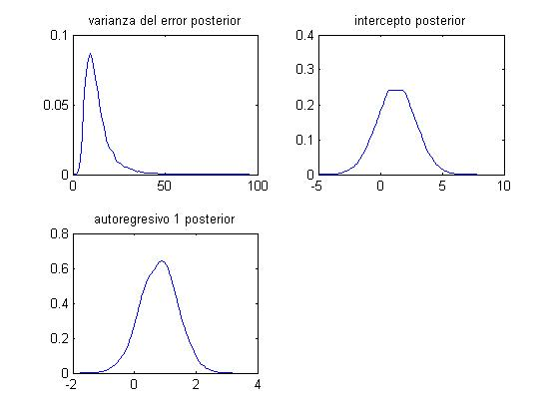
 |  | 1
 |  | mu0=[1;1];
 |  | sig0=[7,0;0,.4];
 |  | A0=1/2
 |  | B0=2/2
 |  | HPDI 5%&95%
 | α | -1.7238360684 | 1.2982262039 | 4.3202884761
 | β | -0.40941133176 | 0.80658767519 | 2.0225866821

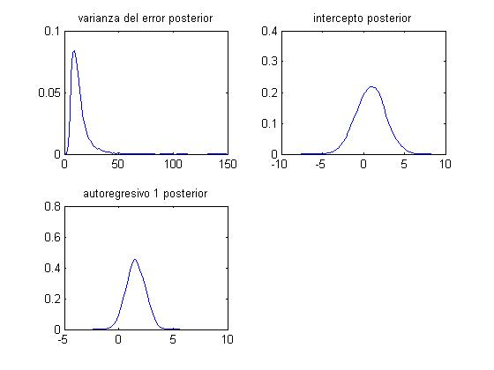
 |  | 2
 |  | mu0=[2;2];
 |  | sig0=[15,0;0,.8];
 |  | A0=1/2
 |  | B0=2/2
 |  | HPDI 5%&95%
 | α | -0.1930157435 | 1.5227577663 | 3.238531276
 | β | -2.539284952 | 0.9437264492 | 4.4267378504

 |  | 3
 |  | mu0=[3;3];
 |  | sig0=[12,0;0,.2];
 |  | A0=1/2
 |  | B0=2/2
 |  | HPDI 5%&95%
 | α | -3.4176703101 | -0.22741241226 | 2.9628454855
 | β | 2.0037565411 | 2.874584778 | 3.7454130149

 |  | max prior | 0.0581 |  |  |  | max prior var | 0.0054
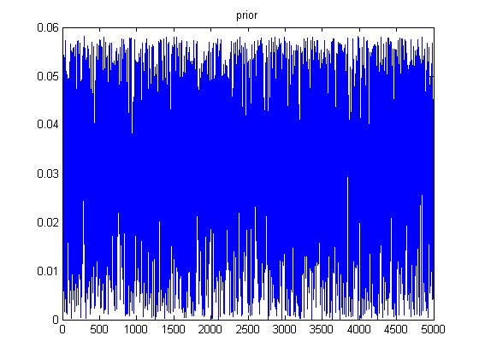
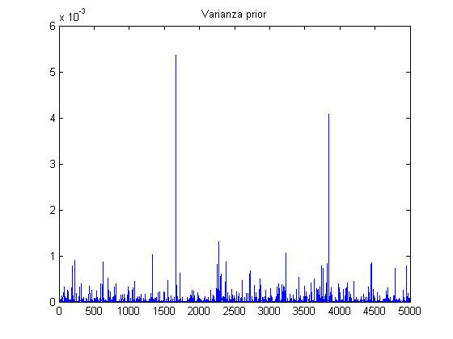

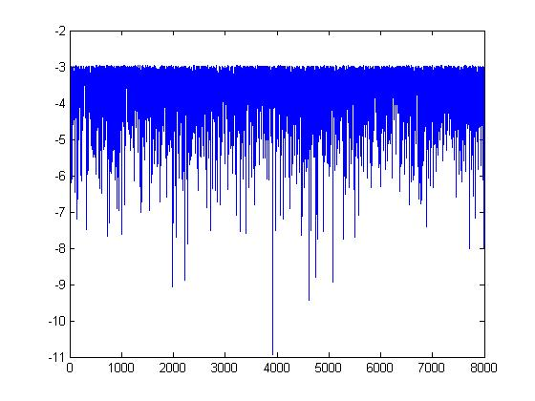
 |  |  |  |  |  |  | α | 2.3141810925
 |  |  |  |  |  |  | β1 | 0.50985425013

AR(2)
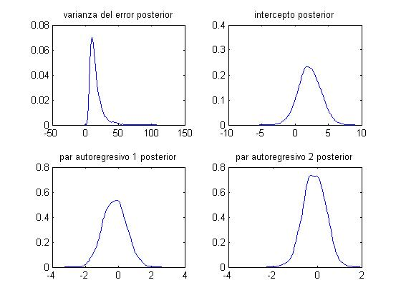

 | Medias Posteriro |  | HPDI 5%&95%
α | 2.1237266706 |  | -1.1131067989 | 2.1237266706 | 5.36056014
β1 | -0.21826729908 |  | -1.5787645344 | -0.21826729908 | 1.1422299362
β2 | -0.12464527032 |  | -1.0956953112 | -0.12464527032 | 0.84640477052

Sí
Varianza de 3 se cambio a 1

 | Medias Posteriro |  | HPDI 5%&95%
α | 3.3400070735 |  | 0.94803468347 | 3.3400070735 | 5.7319794636
β1 | -0.80636054414 |  | -2.1624814199 | -0.80636054414 | 0.54976033166
β2 | -0.44971513441 |  | -1.4192335496 | -0.44971513441 | 0.51980328081

 |  | Inicial |  |  |  | Nota: Dato marcado
 |  | mu0=[0;0;0]; |  |  |  | con amarillo es la media posterior
 |  | sig0=[10,0,0;0,.5,0;0,0,.5^2];
 |  | A0=1/2
 |  | B0=2/2
 |  | HPDI 5%&95%
 | α | 0.94803468347 | 3.3400070735 | 5.7319794636
 | β1 | -2.1624814199 | -0.80636054414 | 0.54976033166
 | β2 | -1.4192335496 | -0.44971513441 | 0.51980328081

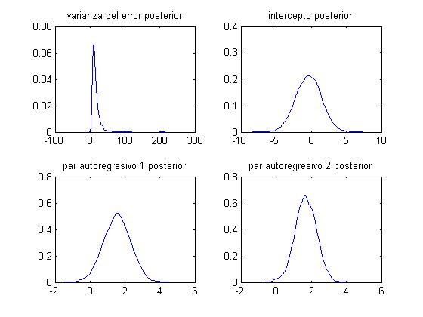
 |  | 1
 |  | mu0=[2;2;2];
 |  | sig0=[15,0,0;0,.6,0;0,0,.6^2];
 |  | A0=1/2
 |  | B0=2/2
 |  | HPDI 5%&95%
 | α | -3.792608356 | -0.32340204836 | 3.1458042593
 | β1 | 0.023725506793 | 1.5177195589 | 3.0117136111
 | β2 | 0.5235130639 | 1.6882950014 | 2.853076939

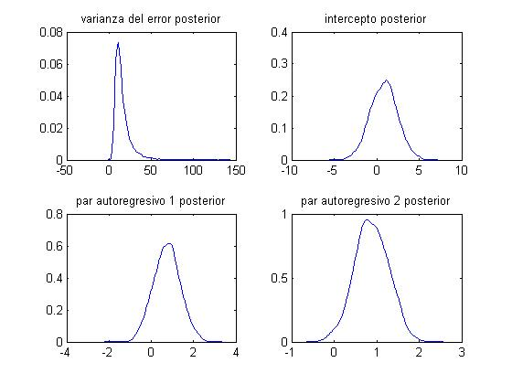
 |  | 2
 |  | mu0=[1;1;1];
 |  | sig0=[8,0,0;0,.4,0;0,0,.4^2];
 |  | A0=1/2
 |  | B0=2/2
 |  | HPDI 5%&95%
 | α | -2.2208960955 | 0.85553467693 | 3.9319654494
 | β1 | -0.48476362102 | 0.73321382776 | 1.9511912765
 | β2 | 0.10480260412 | 0.88335809381 | 1.6619135835

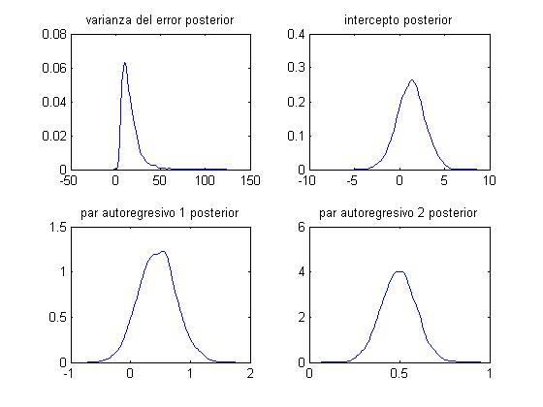
 |  | 3
 |  | mu0=[.5;.5;.5];
 |  | sig0=[12,0,0;0,.1,0;0,0,.1^2];
 |  | A0=1/2
 |  | B0=2/2
 |  | HPDI 5%&95%
 | α | -1.7941310693 | 1.2861805689 | 4.3664922071
 | β1 | -0.1760912576 | 0.44166077822 | 1.059412814
 | β2 | 0.29761048144 | 0.49354561299 | 0.68948074455

 |  |  |  |  |  |  | max esperanza prior |  | max esperanza al cuadrado prior
 |  |  |  |  |  |  | 0.5782 |  | 0.0061
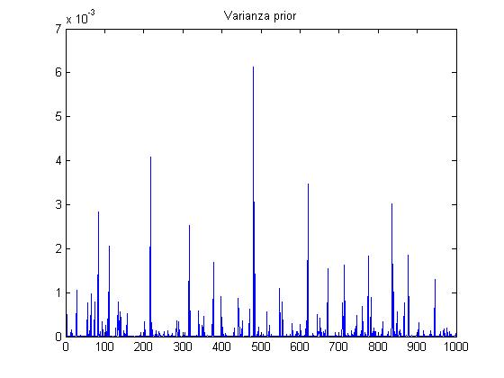
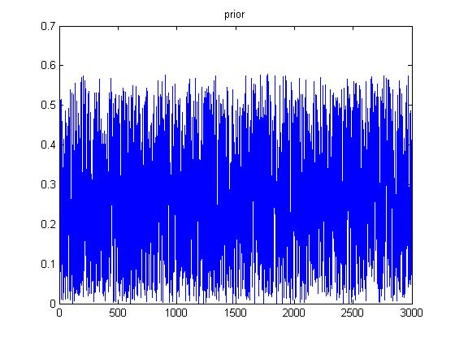

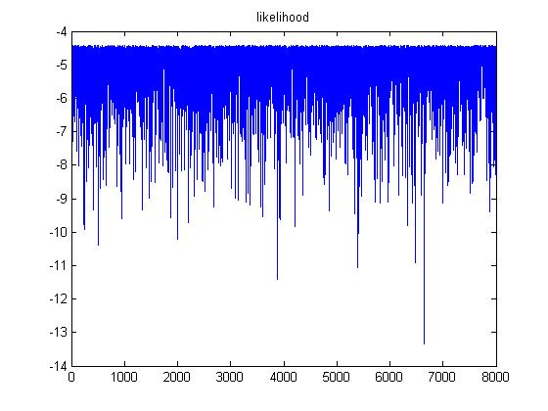
 |  |  |  |  |  |  | α | 2.0341477254
 |  |  |  |  |  |  | β1 | 0.70174215102
 |  |  |  |  |  |  | β2 | 0.25038996265

